Sheet1
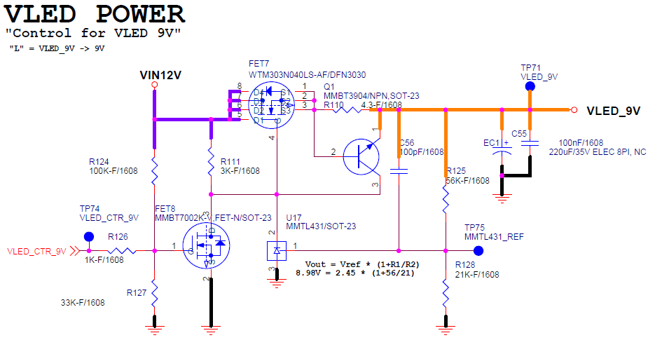
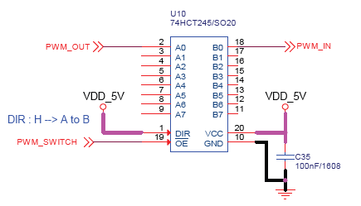
색상 | 관련 회로 | Pin Nb | PINs | FUNCTIONs | LABELs | 사용 목적 | 관련 부품 | 기존 회로 참고 | 그림 (1)
 | Fixed By Nucleo BD | 1 | VBAT | VBAT | VBAT | Fixed due to Nucleo B'D H/W
 | XD12R | 2 | PC13 | GPIO_Input | B1 | Fixed due to Nucleo B'D H/W
 | FPGA (XC24R) | 3 | PC14-OSC32_IN | RCC_OSC32_IN |  | Fixed due to Nucleo B'D H/W
 | Not Used | 4 | PC15-OSC32_OUT | RCC_OSC32_OUT |  | Fixed due to Nucleo B'D H/W
 |  | 5 | PH0-OSC_IN | RCC_OSC_IN |  | Fixed due to Nucleo B'D H/W
 |  | 6 | PH1-OSC_OUT | RCC_OSC_OUT |  | Fixed due to Nucleo B'D H/W
 |  | 7 | NRST | NRST | NRST | Fixed due to Nucleo B'D H/W
 |  | 8 | PC0 | GPIO_Output | LTC_HIGH_CURRENT | XD 전류 측정 증폭비 제어 | LTC6102 | 그림 (3)
 |  | 9 | PC1 | SPI2_MOSI | ADC_SPI_MOSI | ADS114S08 제어 | ADS114S08 | 그림 (4)
 |  | 10 | PC2 | SPI2_MISO | ADC_SPI_MISO | ADS114S08 제어 | ADS114S08 | 그림 (4)
 |  | 11 | PC3 | GPIO_Output | SERIAL_SWITCH | XD 통신 방향 제어 | 74HCT245 | 그림 (1)
 |  | 12 | VSSA | VSSA | VSSA | Fixed due to Nucleo B'D H/W
 |  | 13 | VDDA | VDDA | VDDA | Fixed due to Nucleo B'D H/W
 |  | 14 | PA0-WKUP | TIM5_CH1 | XD_FREQ_INPUT | XD 주파수 측정 | 74HCT4520 | 그림 (2) | 그림 (2)
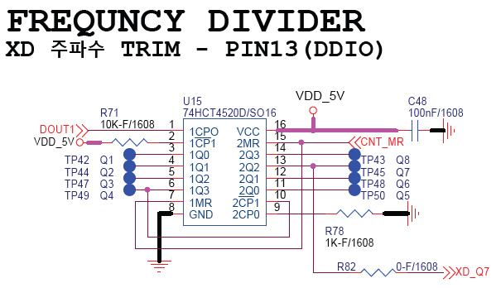
 |  | 15 | PA1 | GPIO_Output | LTC_LOW_CURRENT | XD 전류 측정 증폭비 제어 | LTC6102 | 그림 (3)
 |  | 16 | PA2 | USART2_TX | USART_TX | Fixed due to Nucleo B'D H/W
 |  | 17 | PA3 | USART2_RX | USART_RX | Fixed due to Nucleo B'D H/W
 |  | 18 | VSS | VSS | VSS | Fixed due to Nucleo B'D H/W
 |  | 19 | VDD | VDD | VDD | Fixed due to Nucleo B'D H/W
 |  | 20 | PA4 | GPIO_Output | LTC_MID_CURRENT | XD 전류 측정 증폭비 제어 | LTC6102 | 그림 (3)
 |  | 21 | PA5 | SPI1_SCK | FPGA_SPI_CLK | FPGA SPI
 |  | 22 | PA6 | SPI1_MISO | FPGA_SPI_MISO | FPGA SPI
 |  | 23 | PA7 | SPI1_MOSI | FPGA_SPI_MOSI | FPGA SPI
 |  | 24 | PC4 | GPIO_EXTI4 | ADC_DRDY | ADS114S08 제어 | ADS114S08 | 그림 (4)
 |  | 25 | PC5 | USART3_RX | FPGA_UART_Rx | FPGA UART
 |  | 26 | PB0 | ADC1_IN8 | XD_ADO | XD 전압 측정 (Pin 17 연결)
 |  | 27 | PB1 | GPIO_Output | XD_CH_SEL4 | XD IOUT CH SELECT | 74HCT154 | 그림 (5)
 |  | 28 | PB2 | GPIO_Input | FPGA_FBO_3 | FPGA I/O
 |  | 29 | PB10 | SPI2_SCK | ADC_SPI_CLK | ADS114S08 제어 | ADS114S08 | 그림 (4) | 그림 (3)
 |  | 30 | VCAP | VCAP | VCAP | Fixed due to Nucleo B'D H/W
 |  | 31 | VSS | VSS | VSS | Fixed due to Nucleo B'D H/W
 |  | 32 | VDD | VDD | VDD | Fixed due to Nucleo B'D H/W
 |  | 33 | PB12 | GPIO_Output | XD_CH_SEL3 | XD IOUT CH SELECT | 74HCT154 | 그림 (5)
 |  | 34 | PB13 | GPIO_EXTI13 | FPGA_nINT_LD_FPGA | FPGA I/O
 |  | 35 | PB14 | GPIO_Output | XD_5V5 | XD VDD 전원 제어 (3V3 / 5V5) |  | 그림 (6)
 |  | 36 | PB15 | GPIO_Output | XD_FREQ_RESET | XD 주파수 측정 | 74HCT4520 | 그림 (2)
 |  | 37 | PC6 | TIM3_CH1 | XD_SVSYNC | XD I/O (Pin 6 연결)
 |  | 38 | PC7 | TIM8_CH2 | FPGA_VSYNC | FPGA I/O
 |  | 39 | PC8 | GPIO_Output | XD_CH_SEL1 | XD IOUT CH SELECT | 74HCT154 | 그림 (5)
 |  | 40 | PC9 | RCC_MCO_2 | FPGA_MCLK | FPGA I/O
 |  | 41 | PA8 | TIM1_CH1 | XD_SERIAL_OUT | XD 통신 출력 | 74HCT245 | 그림 (1)
 |  | 42 | PA9 | GPIO_Output | ADC_CS | ADS114S08 제어 | ADS114S08 | 그림 (4)
 |  | 43 | PA10 | GPIO_EXTI10 | FPGA_nINT_FPGA | FPGA I/O
 |  | 44 | PA11 | GPIO_EXTI11 | FPGA_nINT_LD_XC | FPGA I/O
 |  | 45 | PA12 | GPIO_Output | XD_CH_SEL2 | XD IOUT CH SELECT | 74HCT154 | 그림 (5)
 |  | 46 | PA13 | SYS_JTMS-SWDIO | TMS | Fixed due to Nucleo B'D H/W
 |  | 47 | VSS | VSS | VSS | Fixed due to Nucleo B'D H/W
 |  | 48 | VDD | VDD | VDD | Fixed due to Nucleo B'D H/W
 |  | 49 | PA14 | SYS_JTCK-SWCLK | TCK | Fixed due to Nucleo B'D H/W |  |  | 그림 (4)
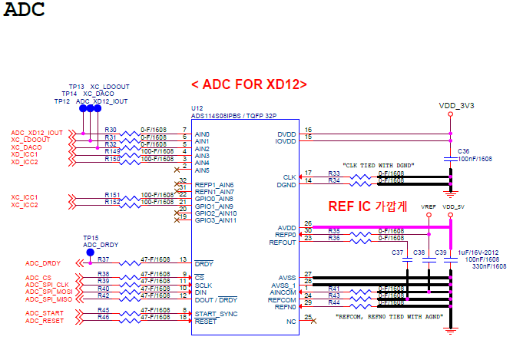
 |  | 50 | PA15 | GPIO_Input | FPGA_FBO_2 | FPGA I/O
 |  | 51 | PC10 | USART3_TX | FPGA_UART_Tx | FPGA UART
 |  | 52 | PC11 | GPIO_Input | FPGA_FBO_1 | FPGA I/O
 |  | 53 | PC12 | GPIO_EXTI12 | FPGA_nINT_FT_XC | FPGA I/O
 |  | 54 | PD2 | GPIO_Output | DEBUG | DEBUG 용 GPIO
 |  | 55 | PB3 | TIM2_CH2 | XD_SERIAL_IN | XD 통신 입력 | 74HCT245 | 그림 (1)
 |  | 56 | PB4 | GPIO_Output | VLED_CTR_9V | VLED On/Off for XD Trim |  | 그림 (7)
 |  | 57 | PB5 | GPIO_Output | XD_VCC_EN | XD VDD 전원 제어 (On/Off) |  | 그림 (6)
 |  | 58 | PB6 | TIM4_CH1 | FPGA_FLLSYNC | FPGA I/O
 |  | 59 | PB7 | Not Used
 |  | 60 | BOOT0 | BOOT0 | BOOT0 | Fixed due to Nucleo B'D H/W
 |  | 61 | PB8 | Not Used
 |  | 62 | PB9 | GPIO_Output | FPGA_NSCS | FPGA SPI
 |  | 63 | VSS | VSS | VSS | Fixed due to Nucleo B'D H/W
 |  | 64 | VDD | VDD | VDD | Fixed due to Nucleo B'D H/W

 |  |  |  |  |  |  |  |  | 그림 (5)
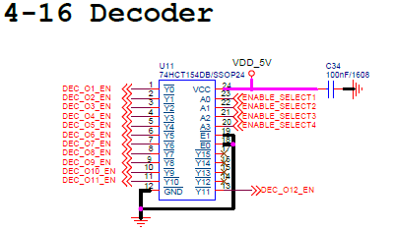

 |  |  |  |  |  |  |  |  | 그림 (6)
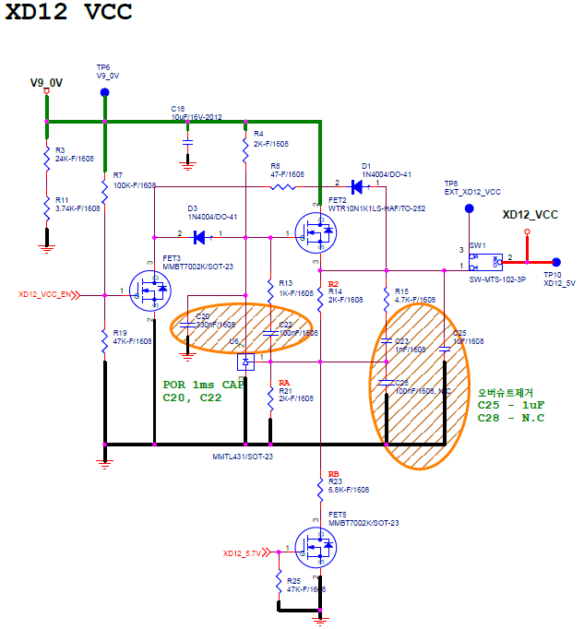

 |  |  |  |  |  |  |  |  | 그림 (7)

